상품제안서
파비아 베이직 일자글라스 340ml | 상품코드: S43804

 |  |  |  |  |  |  | 02-713-8555 | www.synergygift.co.kr
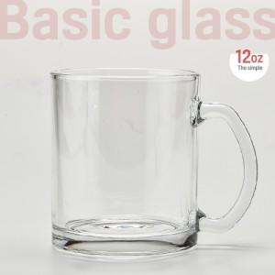

【상세/제작정보】 | 파비아 베이직일자글라스340ml<br><br>재 질 : 유리<br>사 이 즈 : 지름 8.1 x 높이 9.3cm<br>용 량 : 340ml(12온스)<br>원 산 지 : 중국OEM

【인쇄/포장옵션】 | 실크 / 포장지포장

【공급단가】 | 수량 | 100~ | 300~ | 1,000~ | 3,000~ | 10,000~
*VAT별도 | 단가 | 2,040원 | 1,960원 | 1,870원 | 1,820원 | 1,790원

【상품 URL】 | https://www.synergygift.co.kr:443/src/goods_detail.php?gdno=43804

